Sheet1
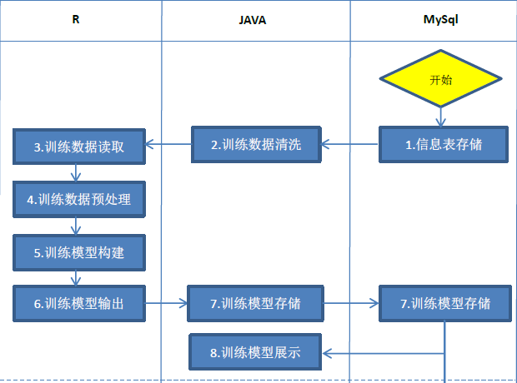
编号 | 模块名称 | 模块内容 | 使用工具 | 实现建议 | 电销分析流程图
1 | 数据采集 | 客户基本信息表； 卡片信息； 账户信息； 交易信息； 电话信息； | MySql | MySql
2 | 训练数据清洗 | 训练数据提取，提取一定时间范围内的数据； 训练客户筛选，将提取出的数据中不合标准的客户筛除； 训练变量筛选，去掉一整列都相同的变量； 将清洗后的数据存储在共享文件夹中； | JAVA | JAVA实现的数据清洗功能，同样能够在R或Python实现
3 | 训练数据读入 | 从共享文件夹中读取清洗后的训练数据（包括日期、地区、性别、年龄等数据范围）； | R | R可以直接从Mysql数据库中提取训练数据
4 | 训练数据预处理 | 缺失值处理； 数据均衡处理； | R | 缺失值处理：JAVA和Python都能实现RandomForest或者是平均值算法； 数据均衡：R比JAVA更容易实现，PYTHON也可利用重抽样进行数据均衡；
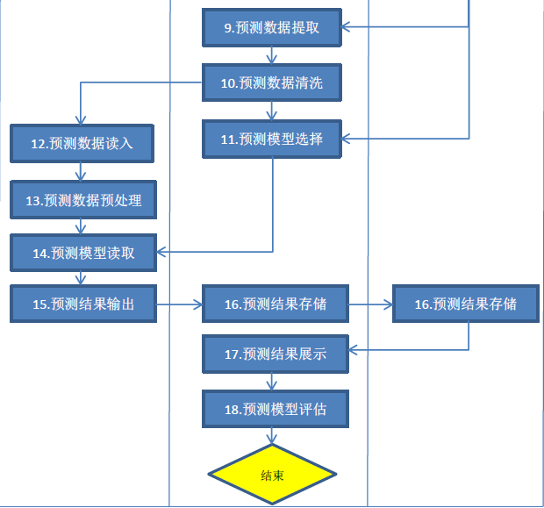
5 | 训练模型构建 | 选择需要建立的模型（随机森林算法或者是逻辑回归算法） | R | 随机森林：Python stick-learn算法包中包含随机森林算法，Java未能找到实现随机森林算法的算法包 逻辑回归：Python stick-learn算法包中包含逻辑回归算法，Java能够参照Python的实现原理进行处理，但JAVA处理速度较慢
6 | 训练模型输出 | 训练数据范围； 训练模型变量名称； 训练模型变量重要性； 将模型数据保存到共享文件夹中； | R | R或Python
7 | 训练模型存储 | 调用JAVA将R训练模型的相关数据，从共享文件夹保存到Mysql中 | JAVA、Mysql | 理论上可以考虑将R生成的数据直接放入Mysql，后期模型展示阶段，Java从Mysql中调用数据
8 | 训练模型展示 | 将训练模型相关内容展示在页面中，内容包括：模型用途、算法、训练数据范围、变量重要性； | JAVA | JAVA
9 | 预测数据提取 | 从Mysql中提取客户相关数据 | JAVA | JAVA
10 | 预测数据清洗 | 基于规则的客户筛选（例如时间、地区、性别、年龄等数据范围）； 数据变量筛选（去掉一整列相同的数据）； 将清洗后的数据存储到共享文件夹中； | JAVA | JAVA
11 | 预测模型选择 | 选择已构建好的训练模型 | JAVA | JAVA
12 | 预测数据读入 | 从共享文件夹中，读取清洗后的预测数据 | R | R或Python
13 | 预测数据预处理 | 缺失值处理（RandomForest或者是平均值算法） | R | R或Python
14 | 预测模型读取 | 读取选择好的训练模型 | R | R或Python
15 | 预测结果输出 | 输出投诉预测的客户名单，到共享文件夹中； | R | R或Python
16 | 预测结果存储 | 调用JAVA将R中预测数据，从共享文件夹保存到Mysql数据库中 | JAVA、Mysql | 理论上也可以考虑将R生成的数据直接放入Mysql中
17 | 预测结果展示 | 将预测结果进行页面展示； 将名单筛选历史列表进行页面展示； | JAVA | JAVA
18 | 预测模型评估 | 成功情况统计； 混淆矩阵； ROC曲线； 模型走势图； | JAVA | 可以直接用JAVA实现，程序并不是特别复杂； 模型评估指标较多，可以选择更易理解的方法；

